Data Structure
item | Analytics Diemensions | Details
1 | vin | full vin listed
2 | build | get from perperty, os version
3 | ccpufpn | dapeng & jiawei to sharethe new peoperty
4 | vmcufpn | dapeng & jiawei to sharethe new peoperty
5 | ignitionstate | Will be included one of off/accessory/run/start/invalid
6 | speed | real time speed
7 | eventid | Combination of event categority and event action
8 | attributes | be flexible to attach the wanted data per events' attributes, refer to dictionary in following pages
9 | time
10 | vehicletotaluptime | how long the vehicles stay at that version sw, not a J1 diemension
11 | uptime
12 | user ID | Ford GUID, @jiawei output the interface to NA for reading
13 | bootcount | IVI itselt boot times at an ignition cycle
14 | fesn | NA know how to read
 |  |  |  | phase5 ECG master

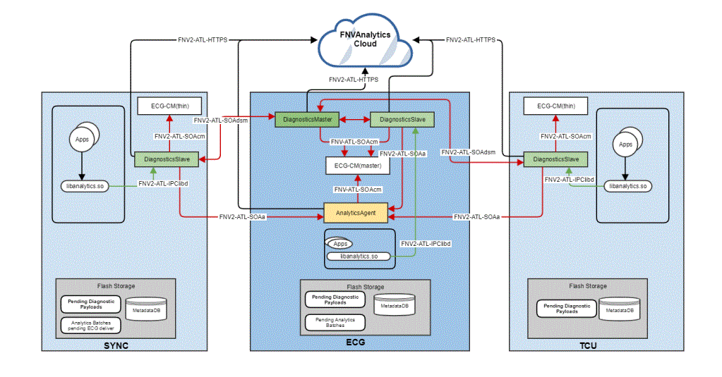
 | vehicle | decode the VIN in clode side | click

 |  |  |  | bootcount | 1
 |  |  |  | uptime | 30s

 |  |  | 10s later click
 |  |  |  | bootcount | 1
 |  |  |  | uptime | 40s

 |  |  | 10s later reboot
 |  |  |  | bootcount | 2
 |  |  |  | uptime | 0

Hardbutton - TS - ZT
Event Category | Event Action | Event ID - | Event Description | Additional Attributes
 |  | Generated, no client impact |  | Name | Value | Description
hardbutton | clicked | onHardbuttonClicked | 物理按键点击
 |  |  |  | property | <Node - Logical Input ID - xx> | xx - 0, 长按 1，短按 映射关系参考表格

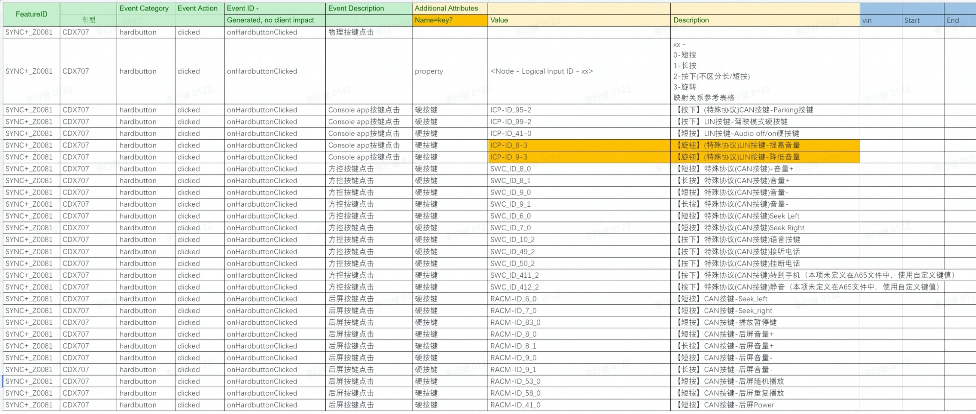

SYNC+_Z0081 | CDX718 | hardbutton | clicked | #NAME? | Console app按键点击 | 硬按键 | HCAV-ID_96-2 | 【短按】驾驶辅助硬按键

payment - baidu -kanbing
Event Category | Event Action | Event ID - | Event Description | Additional Attributes
 |  | Generated, no client impact |  | Key | Value | Description
baidupayment | payed | onBaidupaymentPayed | baidu模块支付状态
 |  |  |  | issuccess | <true|false> | 支付是否成功
 |  |  |  | type | <aggregate|seamless> | 仅在支付成功时填写
 |  |  |  | amount | <xxx> | 订单金额
 |  |  |  | orderdetails | <xxx> | 订单详情，编号
 |  |  |  | property | <The property that changed - see below>
 |  |  |  |  | 1745250905 | 爱奇艺
 |  |  |  |  | 1359143645 | 喜马拉雅
 |  |  |  |  | 1795346393 | 电影票
 |  |  |  |  | 151138013 | 加油
baidupayment | clicked | onBaidupaymentClicked | baidu模块免密支付开关
 |  |  |  | isseamlesspay | <true|false> | 免密支付开关

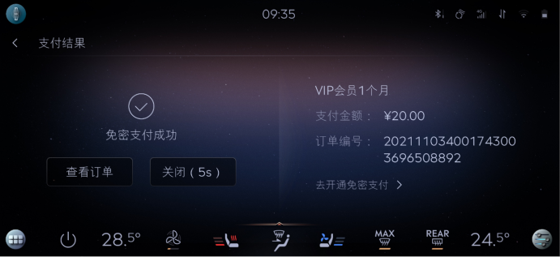

 |  |  |  |  |  |  | baidu | 区分聚合支付，免费支付
 |  |  |  |  |  |  | 喜马拉雅
 |  |  |  |  |  |  | 爱奇艺
 |  |  |  |  |  |  | 酒店
 |  |  |  |  |  |  | 电影票
 |  |  |  |  |  |  | 加油

 |  |  |  |  |  |  | 外卖 | 美团支付

QuickPanel-YF
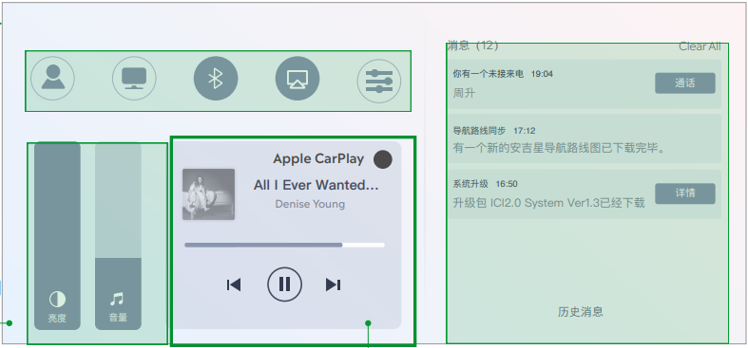
Event Category | Event Action | Event ID - | Event Description | Additional Attributes
 |  | Generated, no client impact |  | Key | Value | Description
quickpanel | mediacontrol | onQuickpanelMediacontrol | 媒体控制区域
 |  |  |  | property | <随心听|随心看|云听|CarPlay音乐>
 |  |  |  | Buttonclick | <played|ended|prev|next> | 音频控制具体操作，部分音源仅适用于特定操作， 例如Cpmusic仅有上一曲/下一曲，暂停/播放
quickpanel | normalset | onQuickpanelNormalset | 其他控制
 |  |  |  | <The property that changed - see below>
 |  |  |  | 个性化档案入口 | clicked
 |  |  |  | 精简屏幕 | <on|off>
 |  |  |  | 蓝牙开关 | <on|off>
 |  |  |  | 投屏开关 | <on|off>
 |  |  |  | 进入设置 | clicked
 |  |  |  | 音量调节 | <0 ~ 30> | 调整后的音量值
 |  |  |  | 亮度调节 | <-4~4> | 调整后的亮度值

Seat Control - TS
Event Category | Event Action | Event ID - | Event Description | Additional Attributes
 |  | Generated, no client impact |  | Key | Value | Description
seat | control | onSeatControl | 座椅调节&按摩方式
 |  |  |  | label | <hmi|物理按键|voice> | 区分三种控制方式
seat | rearmoving | onSeatRearmoving | 移动后排座椅
 |  |  |  | side | <主驾后排|副驾后排>
 |  |  |  | 移动操作 | <向前|向后>
seat | passenger | onSeatPassenger | 移动副驾座椅
 |  |  |  | side | <副驾>
 |  |  |  | 移动操作 | <靠椅向前|靠椅向后|座位向前|座位向前>
vehicle | seatmassage | onVehicleSeatmassage | 座椅按摩
 |  |  |  | 位置 | <驾驶侧|副驾侧>
 |  |  |  | 座椅按摩 | <on|off>
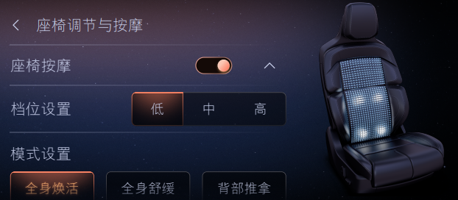
 |  |  |  | <The property that changed - see below>
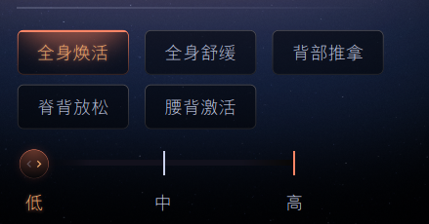
 |  |  |  | 挡位设置 | <低|中|高>
 |  |  |  | 全身焕活 | <低|中|高>
 |  |  |  | 全身舒缓 | <低|中|高>
 |  |  |  | 背部推拿 | <低|中|高>
 |  |  |  | 脊背放松 | <低|中|高>
 |  |  |  | 腰背激活 | <低|中|高>
 |  |  |  | 按摩挡位 | <低|中|高>
 |  |  |  | 保存挡位 | clicked | 用户点击确认后上报
seat | adjusted | onSeatAdjusted | 座椅调节
 |  |  |  | side | <主驾|副驾>
 |  |  |  | 挡位 | <1~10>
 |  |  |  | <The property that changed - see below>
 |  |  |  | 腰部调节 | <上腰托|中腰托|下腰托>
 |  |  |  | 靠背调节 | <肩部|靠背侧翼|坐垫侧翼>
 |  |  |  | 腿部调节 | <左腿托|右腿托>
seat | Headrest | onSeatHeadrest | 头枕调节
 |  |  |  | 调节操作 | <上|下|左|右>

rejuvenation-inhouse-Huang Went
Event Category | Event Action | Event ID - | Event Description | Additional Attributes
 |  | Generated, no client impact |  | Key | Value | Description
rejuvenation | opened | onRejuvenationOpened | 功能打开 |  |  | 用户通过语音或点击打开rejuvenation时上报
rejuvenation | closed | onRejuvenationClosed | 功能关闭 |  |  | rejuvenation功能语音或点击关闭，关机应用被退出时上报
rejuvenation | stored | onRejuvenationStored | 个性化设置
 |  |  |  | 主题选择 | <xxx>
 |  |  |  | <The property that changed - see below>
 |  |  |  | 香氛激活 | <跟随主题|xxx|xxx|xxx|无香氛>
 |  |  |  | 音频选择 | <主题音乐|xxx|无音频>
 |  |  |  | 主驾座椅调整 | <on|off>
 |  |  |  | 座椅按摩开关 | <on|off>
 |  |  |  | 座椅通风 | <on|off>
 |  |  |  | 座椅加热 | <on|off>
 |  |  |  | 蓝牙电话免打扰 | <on|off>
rejuvenation | stated | onRejuvenationStated | 主题开始使用 |  |  | 每次主题开始使用时上报
 |  |  |  | 主题选择 | <xxx>
 |  |  |  | 时长选择 | <3mins|5mins|10mins> | 根据实际主题所选时长为准
 |  |  |  | 香氛激活 | <跟随主题|xxx|xxx|xxx|无香氛> | 每次主题开始使用时上报个性化设置的状态
 |  |  |  | 音频选择 | <主题音乐|xxx|无音频>
 |  |  |  | 主驾座椅调整 | <on|off>
 |  |  |  | 座椅按摩开关 | <on|off>
 |  |  |  | 座椅通风 | <on|off>
 |  |  |  | 座椅加热 | <on|off>
 |  |  |  | 蓝牙电话免打扰 | <on|off>
rejuvenation | duration | onRejuvenationDuration | 退出主题时记录实际使用时长
 |  |  |  | 主题选择 | <xxx>
 |  |  |  | 所选时长 | <3mins|5mins|10mins> | 根据实际主题所选时长为准
 |  |  |  | from | <start time>
 |  |  |  | to | <end time>
 |  |  |  | 是否完全结束 | <true|false> | true是完全结束，false是中断
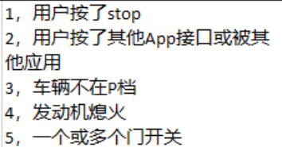
 |  |  |  | 中断原因 | <1|2|3|4|5> | 只有是被中断的时候上报
rejuvenation | preview | onRejuvenationPreview | 点击预览
 |  |  |  | 主题选择 | <xxx>

